1.1
voltar à página inicial |  |  |  | 1 - MENUS DE NAVEGAÇÃO
 | S | N | NA
 | x |  |  | 1.1 O menu de navegação deve estar estruturado como uma lista de opções
 |  |  |  | Para que possa ser bem interpretado por tecnologias de apoio, os menus e submenus devem estar estruturados com elementos nativos, do tipo <ul>, ou com a semântica e o estado dos elementos identificados com técnicas em ARIA.

 | Listagem de evidências
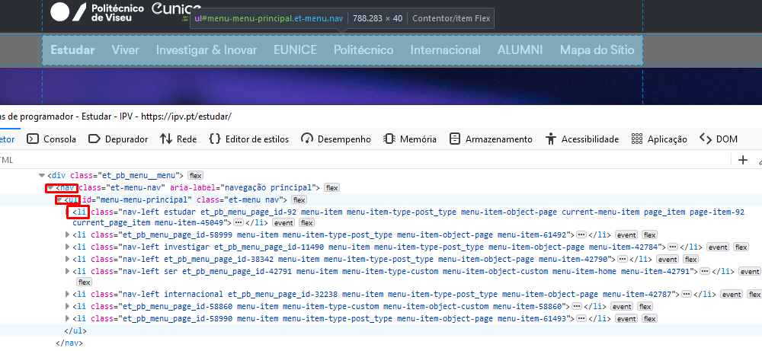
 |  |  |  |  | Todos os menus estão estruturados com elementos do tipo <ul>. Fonte das imagens: https://ipv.pt/estudar/

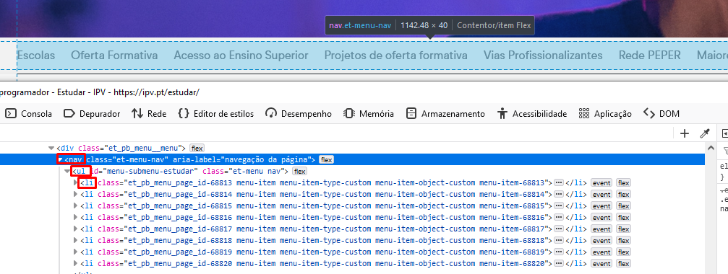

2.1
voltar à página inicial |  |  |  | 2 - TÍTULOS E SUBTÍTULOS
 | S | N | NA
 | x |  |  | 2.1 Existe um título <h1> marcado na página
 |  |  |  | O título principal de cada página, que sumariza o seu conteúdo, deve ser identificado como o primeiro nível dos títulos (h1). Não deverá ser utilizado mais do que um <h1> por página.

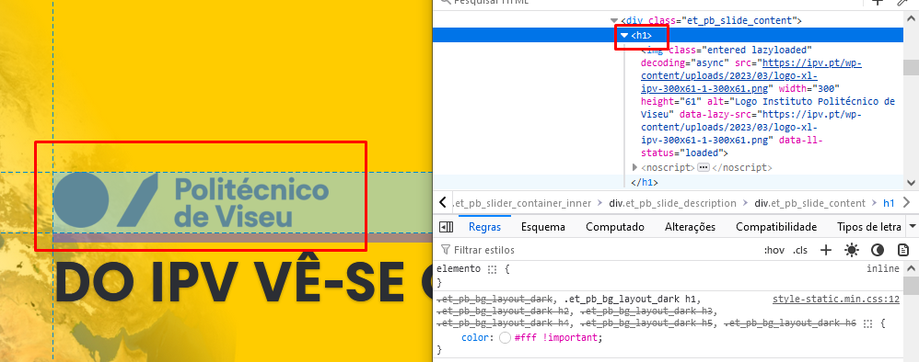
 | Listagem de evidências
 |  |  |  |  | Notas:
 |  |  |  |  | Todas as páginas têm um título com o nível h1 no início, sendo esse o único nível h1 em cada página. A homepage tem um h1 associado ao logótipo do IPV. Fonte das imagens: https://ipv.pt/ e https://ipv.pt/estudar/

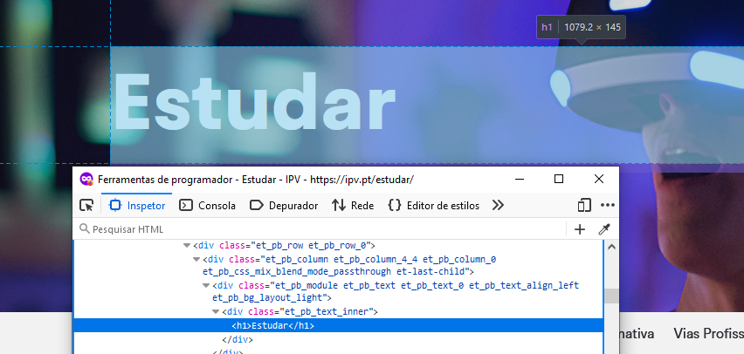

2.2
voltar à página inicial |  |  |  | 2 - TÍTULOS E SUBTÍTULOS
 | S | N | NA
 | x |  |  | 2.2 Existe uma marcação hierarquizada de títulos e subtítulos na página (<h1>...<h6>)
 |  |  |  | Os títulos são empregues de forma hierárquica para melhor estruturar os conteúdos, das informações mais gerais às mais particulares. Deverão ser usados de forma consistente por todo o sítio Web.

 | Listagem de evidências
 |  |  |  |  | Notas:
 |  |  |  |  | Existe sempre uma marcação hierarquizada dos títulos e subtítulos nas páginas. No exemplo mostrado na imagem, é possível verificar que são usados 3 títulos de nível H1, H2 e H3, sendo que a hierarquia é sempre respeitada. Isto é o caso em todas as páginas do site. Fonte das imagens: https://ipv.pt/estudar/

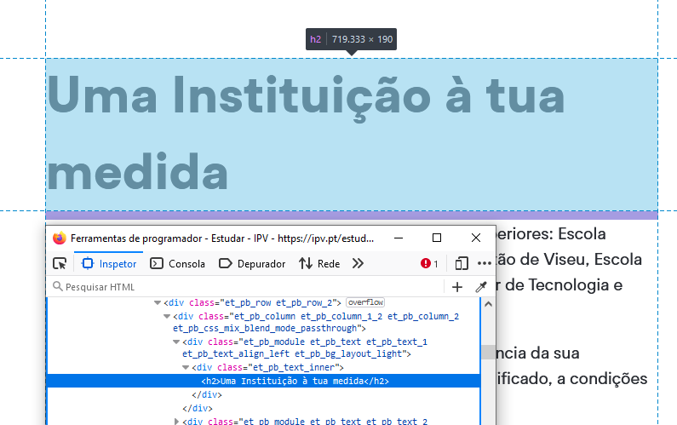

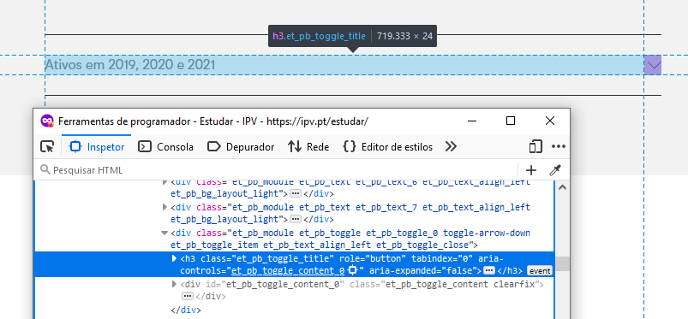

3.2
voltar à página inicial |  |  |  | 3 - TABELAS DE DADOS
 | S | N | NA
 | x |  |  | 3.2 A legenda da tabela está marcada com o elemento <caption>
 |  |  |  | Todas as tabelas deverão conter uma legenda descritiva do seu conteúdo, incluindo as fontes da informação, se necessário.

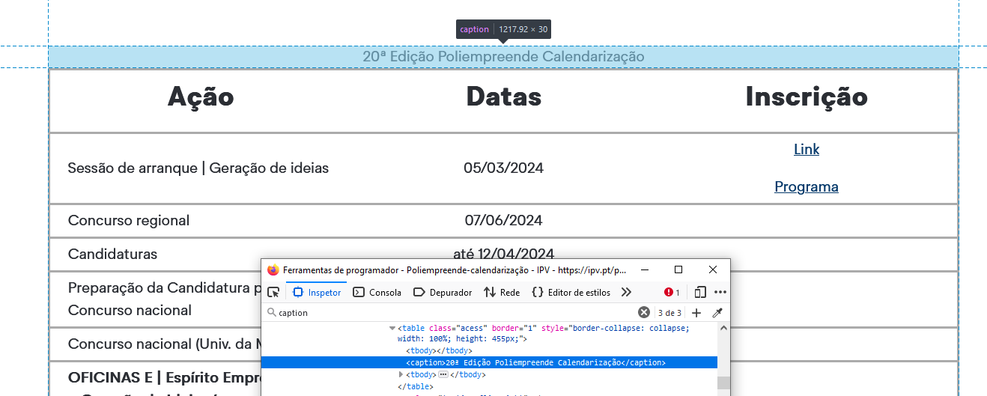
 | Listagem de evidências
 |  |  |  |  | Notas:
 |  |  |  |  | As tabelas têm uma legenda marcada com o elemento <caption>. Fonte da imagem: https://ipv.pt/poliempreende-calendarizacao/

4.1
voltar à página inicial |  |  |  | 4 - ESTRUTURA DA INFORMAÇÃO
 | S | N | NA
 | x |  |  | 4.1 Ao clicar com o rato na etiqueta, o cursor surge no respetivo campo de edição
 |  |  |  | De forma a tornar a seleção de campos pequenos mais fácil, a legenda deverá estar associada ao campo respetivo com o elemento <label>, pois desta forma aumenta-se a sua área clicável. Para os utilizadores de leitores de ecrã (pessoas cegas) a associação da etiqueta ao campo de edição é também fundamental.

 | Listagem de evidências
 |  |  |  |  | Notas:
 |  |  |  |  | Ao clicar com o rato na etiqueta, é selecionado o campo de edição correspondente. Na imagem de exemplo é mostrado o que acontece quando é clicada a etiqueta "Nome". Todas as etiquetas estão como elementos <label>. Fonte das imagens: https://ipv.pt/cov/

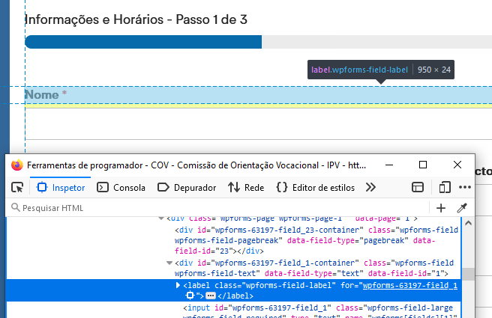

4.2
voltar à página inicial |  |  |  | 4 - ESTRUTURA DA INFORMAÇÃO
 | S | N | NA
 | x |  |  | 4.2 É possível identificar os campos de preenchimento obrigatório quando se usa apenas um leitor de ecrã
 |  |  |  | Os campos obrigatórios devem ser preferencialmente agrupados na parte inicial de um formulário e claramente identificados como tal. Se não for possível, cada campo deverá estar identificado textualmente ou como Obrigatório ou como Opcional. Não deverão ser usados apenas símbolos ou cores como elemento identificador.

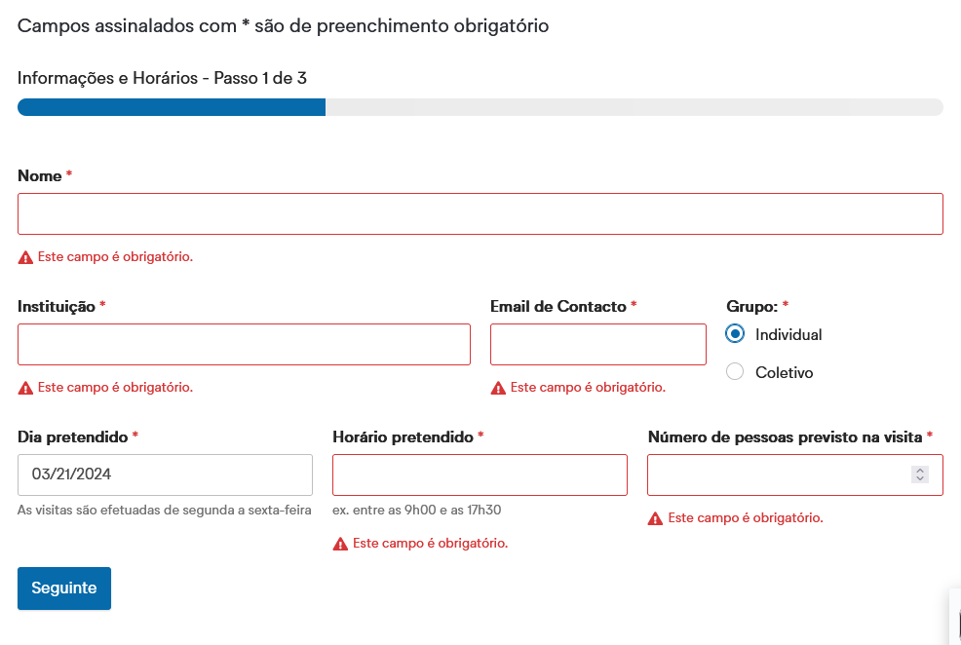
 | Listagem de evidências
 |  |  |  |  | Notas:
 |  |  |  |  | Os campos obrigatórios estão assinalados com um asterisco vermelho, e quando um utilizador tenta avançar para o passo seguinte de um formulário, ou submeter o mesmo, surge uma mensagem a vermelho com um símbolo de um ponto de exclamação a dizer "Este campo é obrigatório". Só depois de preencher esse campo é que o utilizador consegue avançar para o passo seguinte/submeter o forumulário. Fonte da imagem: https://ipv.pt/cov/

4.3
voltar à página inicial |  |  |  | 4 - ESTRUTURA DA INFORMAÇÃO
 | S | N | NA
 | x |  |  | 4.3 É possível localizar e ler as mensagens de erro usando apenas um leitor de ecrã
 |  |  |  | Os erros identificados no decorrer do preenchimento de um formulário deverão preferencialmente ser listados de forma condensada, direcionando cada elemento da lista ao respetivo campo. Cada campo deverá associar a mensagem de erro a si próprio. As mensagens de erro deverão ser breves e claras.

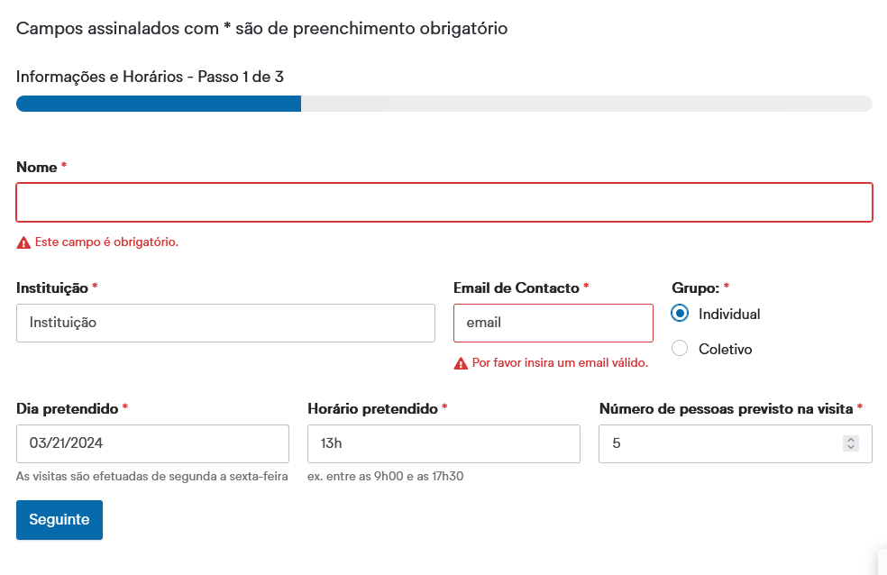
 | Listagem de evidências
 |  |  |  |  | Notas:
 |  |  |  |  | As mensagens de erro são visíveis usando apenas um leitor de ecrã, são breves, e posicionadas debaixo do respetivo campo onde o erro é detetado. São também mensagens próprias para cada campo. No exemplo mostrado na imagem, é possível visualizar uma mensagem de erro "Este campo é obrigatório" para o campo "Nome", que é uma mensagem que surge quando um utilizador não preenche um campo obrigatório. Também é possível visualizar a mensagem de erro "Por favor insira um email válido" para o campo "Email de Contacto", que surge quando o conteúdo do campo não corresponde a um email. Fonte da imagem: https://ipv.pt/cov/

5.3
voltar à página inicial |  |  |  | 5 - GRÁFICOS E IMAGENS-LINK
 | S | N | NA
 | x |  |  | 5.3 As imagens-link têm um equivalente alternativo correto
 |  |  |  | As hiperligações compostas apenas por uma imagem obrigam que esta tenha um equivalente alternativo em texto que represente fielmente o destino da hiperligação.

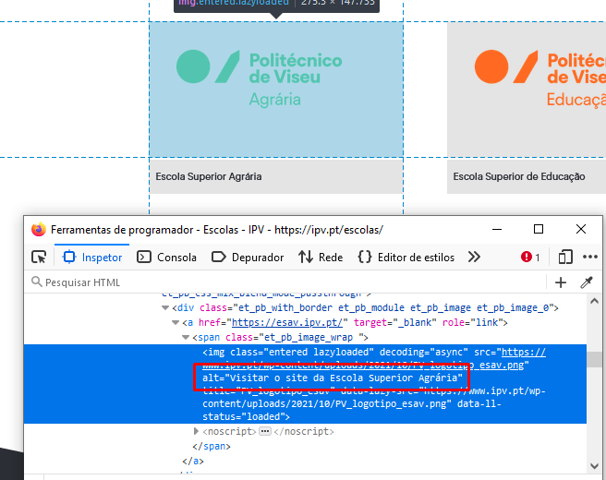
 | Listagem de evidências
 |  |  |  |  | Notas:
 |  |  |  |  | As imagens link têm um texto alternativo. A imagem mostra o texto alternativo do logo da Escola Superior Agrária (Visitar o site da Escola Superior Agrária), que tem o nome o da escola (Escola Superior Agrária) e a ação associada ao link (Visitar o site). Fonte da imagem: https://ipv.pt/escolas/

6.1
voltar à página inicial |  |  |  | 6 - CONTRASTE
 | S | N | NA
 | x |  |  | 6.1 No corpo de um documento, o rácio de contraste entre a cor do texto normal (menor que 18 pontos ou menor que 14 pontos negrito) e a cor do fundo é superior a 4,5:1
 |  |  |  | Deve assegurar-se no corpo do documento que o rácio de contraste entre a cor do texto e a cor de fundo é, no mínimo, de 4,5:1, de forma a assegurar a sua legibilidade para utilizadores com deficiências da visão.

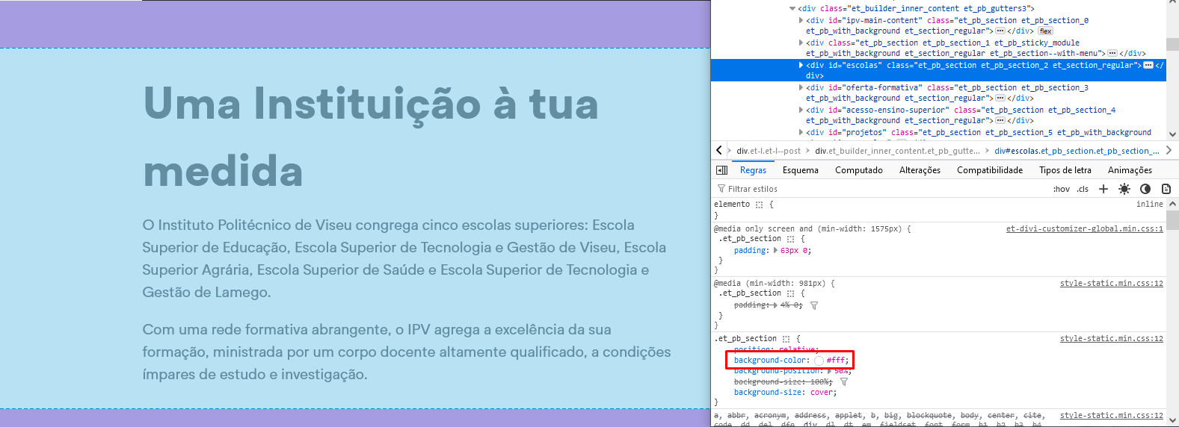
 | Listagem de evidências
 |  |  |  |  | Notas:
 |  |  |  |  | O rácio de contraste entre a cor do texto normal e a cor de fundo é superior a 4,5:1. No exemplo da imagem o contraste é de 13.6:1, sendo que a cor do texto é #2b2e34 e a cor de fundo é #fff. Texto sobre imagens também tem contraste suficiente para o texto ser legível. Fonte das imagens: https://ipv.pt/estudar/

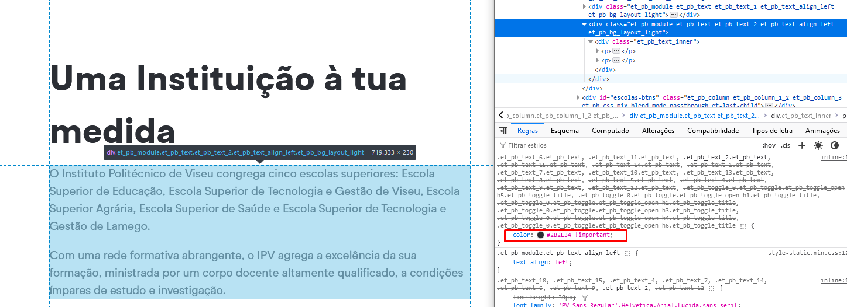

6.2
voltar à página inicial |  |  |  | 6 - CONTRASTE
 | S | N | NA
 | x |  |  | 6.2 O rácio de contraste entre a cor do texto de tamanho grande (maior ou igual que 18 pontos ou maior ou igual que 14 pontos negrito) e a cor do fundo é superior a 3:1
 |  |  |  | Os textos de tamanho superior a 18 pontos, ou os textos de tamanho superior a 14 pontos mas a negrito, devem assegurar um rácio de contraste mínimo de 3:1 entre a cor do texto e a cor do fundo.

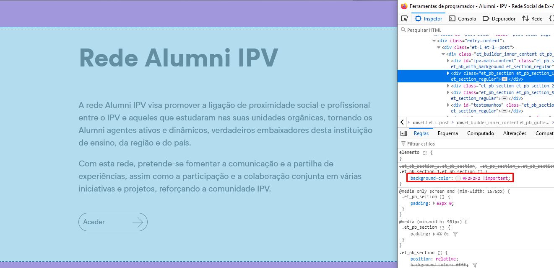
 | Listagem de evidências
 |  |  |  |  | Notas:
 |  |  |  |  | O rácio de contraste entre a cor do texto de tamanho grande e a cor de fundo é superior a 3:1. No exemplo das imagens o contraste é 12.2:1, sendo que a cor do texto é #2b2e34 e a cor de fundo é #f2f2f2. Texto sobre imagens também tem contraste suficiente para o texto ser legível. Fonte das imagens: https://ipv.pt/alumni/

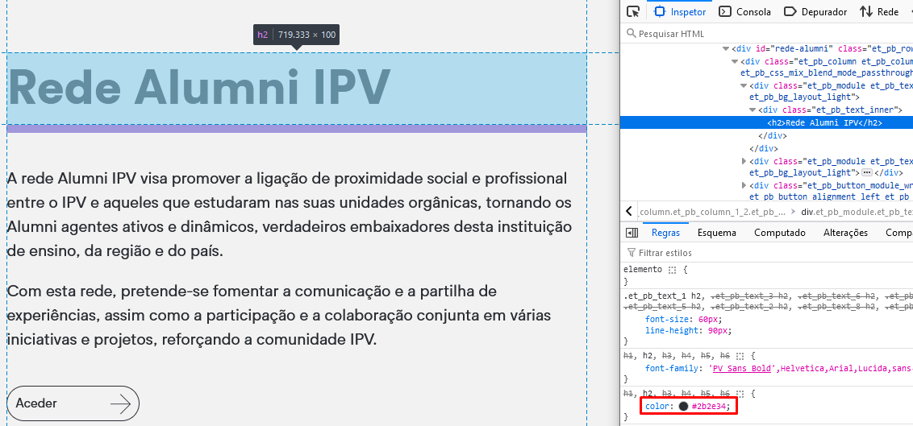

7.1
voltar à página inicial |  |  |  | 7 - PLAYERS
 | S | N | NA
 | x |  |  | 7.1 Deve ser possível ativar os botões de controlo do leitor quer com o rato quer com o teclado
 |  |  |  | Os leitores de multimédia não devem iniciar automaticamente a reprodução dos elementos e têm de ser operáveis usando apenas um rato ou usando apenas um teclado.

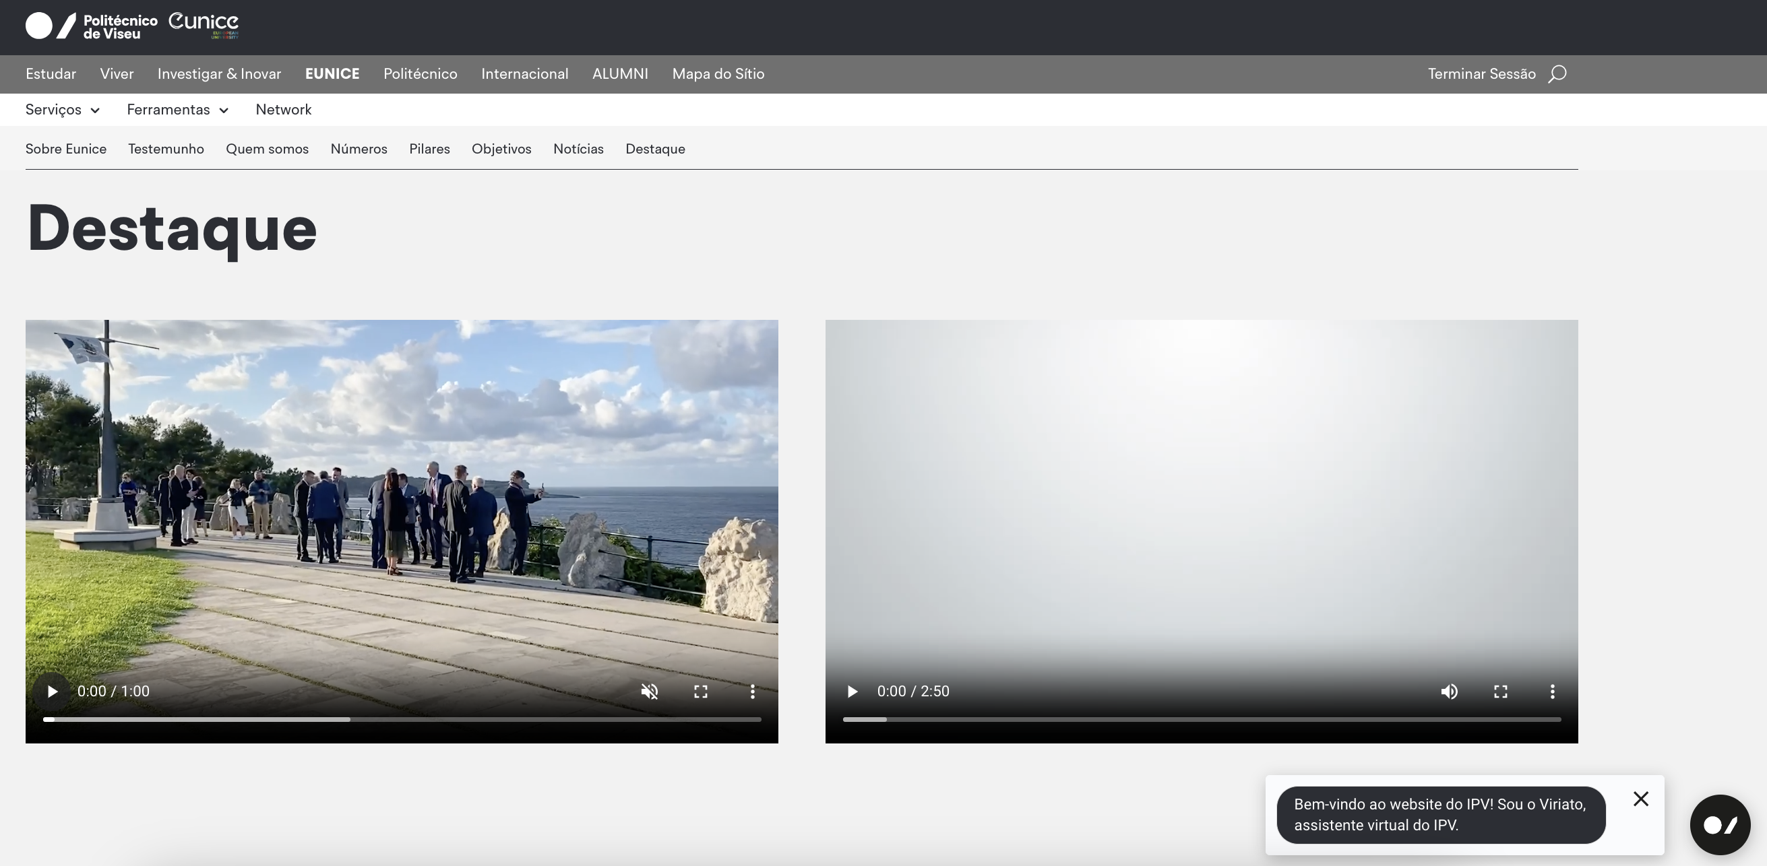
 | Listagem de evidências
 |  |  |  |  | Notas:
 |  |  |  |  | Nenhum dos vídeos é reproduzido automaticamente. Os vídeos incorporados no sítio são de um fornecedor externo (youtube), pelo que não temos controlo sobre as regras aplicadas pelo mesmo. De notar que os vídeos do fornecedor respeitam as regras acima descritas. Quanto aos vídeos internos, após clicar para reproduzir o vídeo pretendido (pois existe mais do que um por página), é possível controlar com o teclado. Fonte da imagem: https://ipv.pt/eunice/

8.1
voltar à página inicial |  |  |  | 8 - ESTRUTURA DA PÁGINA
 | S | N | NA
 | x |  |  | 8.1 Quando se retira a CSS, todos os elementos HTML devem alinhar à esquerda
 |  |  |  | Quando se desativam todos os estilos visuais, o conteúdo da página é apresentado alinhado à esquerda e apresenta-se de forma linear.

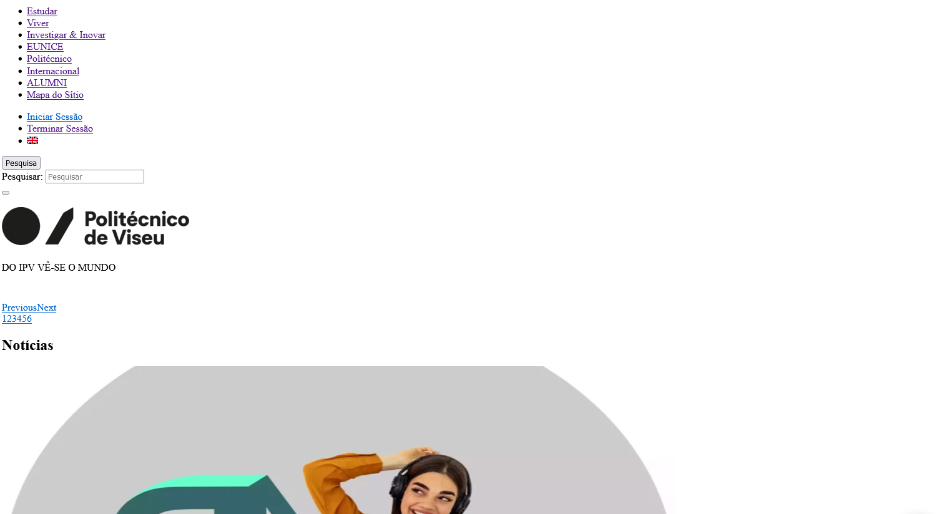
 | Listagem de evidências
 |  |  |  |  | Notas:
 |  |  |  |  | Desativando a CSS, o conteúdo da página fica alinhado à esquerda e apresenta-se de forma linear. Fonte das imagens: https://ipv.pt/

8.5
voltar à página inicial |  |  |  | 8 - ESTRUTURA DA PÁGINA
 | S | N | NA
 | x |  |  | 8.5 A maquetização da página é feita sem recorrer ao elemento <table>
 |  |  |  | A estrutura de composição gráfica da página não é feita recorrendo a elementos de tabela mas sim a uma maior diversidade de elementos semânticos (por ex., <main>) e genéricos (por ex., <div>), que permitem a recomposição visual para diferentes tipos e dimensões de ecrã.

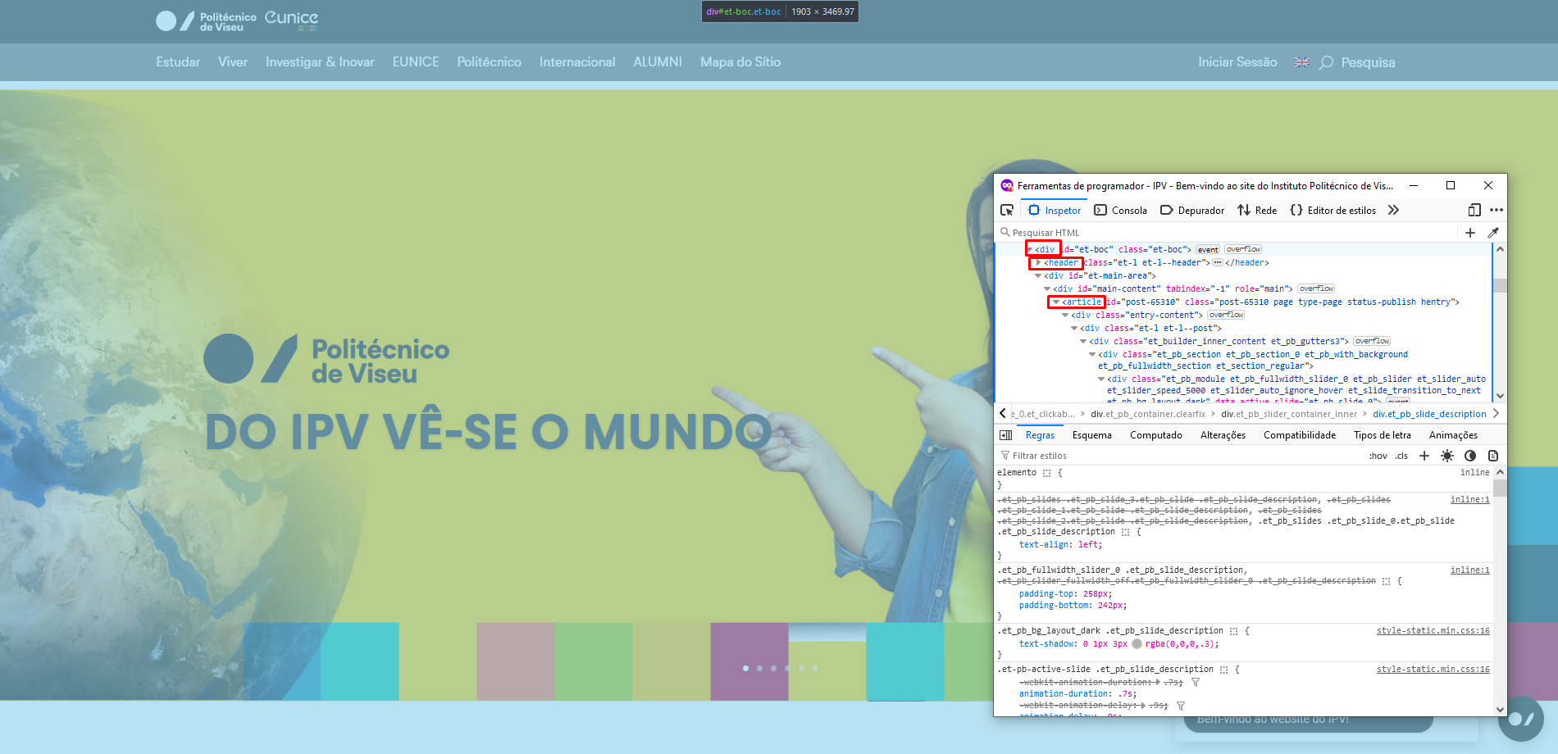
 | Listagem de evidências
 |  |  |  |  |  | Notas:
 |  |  |  |  |  | A estrutura das páginas é feita recorrendo a uma maior diversidade de elemento, como <header>, <article>, <div>, e são elementos responsivos que se adaptam para vários tipos de ecrã. Fonte das imagens: https://ipv.pt/

 | Desktop

 | Tablet |  |  |  | Mobile

